2019_10_data
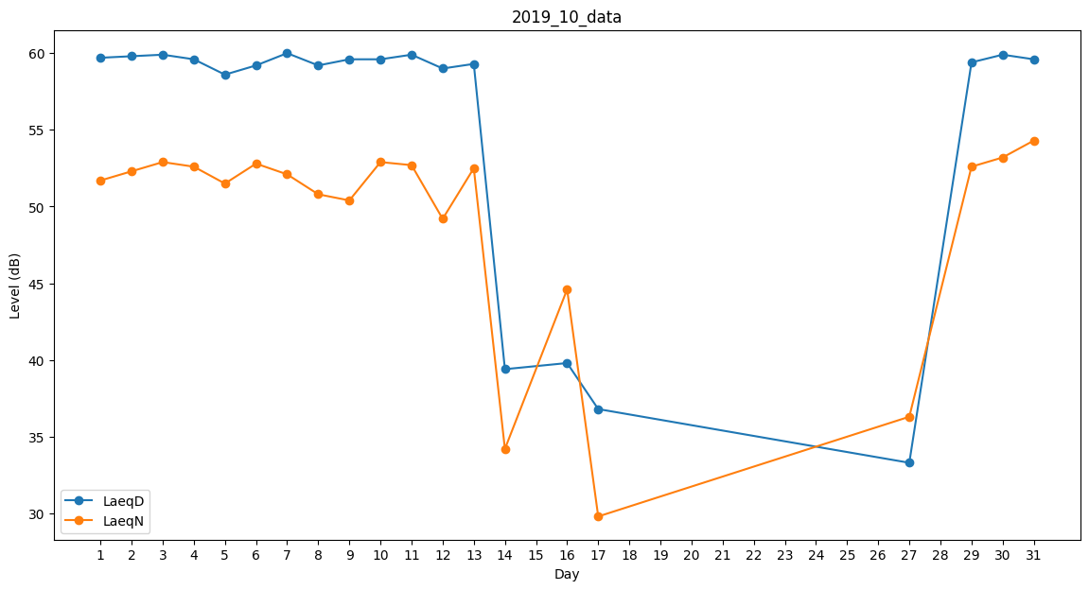
Day | LaeqD | LaeqN
1 | 59.7 | 51.7
2 | 59.8 | 52.3
3 | 59.9 | 52.9
4 | 59.6 | 52.6
5 | 58.6 | 51.5
6 | 59.2 | 52.8
7 | 60 | 52.1
8 | 59.2 | 50.8
9 | 59.6 | 50.4
10 | 59.6 | 52.9
11 | 59.9 | 52.7
12 | 59 | 49.2
13 | 59.3 | 52.5
14 | 39.4 | 34.2
15 | 0 | 0
16 | 39.8 | 44.6
17 | 36.8 | 29.8
18 | 0 | 0
19 | 33.7 | 0
20 | 0 | 0
21 | 37.3 | 0
22 | 0 | 36.7
23 | 0 | 0
24 | 0 | 0
25 | 49.3 | 0
26 | 46.3 | 0
27 | 33.3 | 36.3
28 | 40.9 | 0
29 | 59.4 | 52.6
30 | 59.9 | 53.2
31 | 59.6 | 54.3

